LVDB controller register map
INPUT REGISTERS (только чтение) |  |  |  | HOLDING REGISTERS (чтение/запись)
Адрес регистра | Содержание регистра | Комментарий | LVDBx | Адрес регистра | Содержание регистра | Комментарий | R/W
0 | V1/2 | напряжение в мВ | LVDB1 | 0 | LVDB1 Turn ON 1 state | текущее состояние выхода: 1 - вкл, 0 - выкл | read
1 | i1/2 | ток в мА |  | 1 | LVDB1 Turn ON 2 state
2 | V3/1 | - |  | 2 | LVDB1 Turn ON 3 state
3 | i3/1 | - |  | 3 | LVDB1 Turn ON 4 state
4 | V2/1 | - |  | 4 | LVDB1 Turn ON 5 state
5 | i2/1 | - |  | 5 | LVDB1 Turn ON 6 state
6 | V1/1 | - |  | 6 | LVDB1 Turn ON 7 state
7 | i1/1 | - |  | 7 | LVDB1 Turn ON 8 state
8 | V2/3 | - |  | 8 | LVDB1 Turn ON 9 state
9 | i2/3 | - |  | 9 | LVDB2 Turn ON 1 state
10 | V1/3 | - |  | 10 | LVDB2 Turn ON 2 state
11 | i1/3 | - |  | 11 | LVDB2 Turn ON 3 state
12 | V3/2 | - |  | 12 | LVDB2 Turn ON 4 state
13 | i3/2 | - |  | 13 | LVDB2 Turn ON 5 state
14 | V2/2 | - |  | 14 | LVDB2 Turn ON 6 state
15 | i2/2 | - |  | 15 | LVDB2 Turn ON 7 state
16 | V3/4 | - |  | 16 | LVDB2 Turn ON 8 state
17 | i3/4 | - |  | 17 | LVDB2 Turn ON 9 state
18 | V2/4 | - |  | 18 | - | - | -
19 | i2/4 | - |  | 19 | - | - | -
20 | V1/4 | - |  | 20 | LVDB1 Turn ON 1 set | установить состояние выхода: 1 - вкл, 0 - выкл | write
21 | i1/4 | - |  | 21 | LVDB1 Turn ON 2 set
22 | V3/3 | - |  | 22 | LVDB1 Turn ON 3 set
23 | i3/3 | - |  | 23 | LVDB1 Turn ON 4 set
24 | V1/6 | - |  | 24 | LVDB1 Turn ON 5 set
25 | i1/6 | - |  | 25 | LVDB1 Turn ON 6 set
26 | V3/5 | - |  | 26 | LVDB1 Turn ON 7 set
27 | i3/5 | - |  | 27 | LVDB1 Turn ON 8 set
28 | V2/5 | - |  | 28 | LVDB1 Turn ON 9 set
29 | i2/5 | - |  | 29 | LVDB2 Turn ON 1 set
30 | V1/5 | - |  | 30 | LVDB2 Turn ON 2 set
31 | i1/5 | - |  | 31 | LVDB2 Turn ON 3 set
32 | V2/7 | - |  | 32 | LVDB2 Turn ON 4 set
33 | i2/7 | - |  | 33 | LVDB2 Turn ON 5 set
34 | V1/7 | - |  | 34 | LVDB2 Turn ON 6 set
35 | i1/7 | - |  | 35 | LVDB2 Turn ON 7 set
36 | V3/6 | - |  | 36 | LVDB2 Turn ON 8 set
37 | i3/6 | - |  | 37 | LVDB2 Turn ON 9 set
38 | V2/6 | - |  | 38 | Частота SCLK SPI | 4 = 410.25 kHz
39 | i2/6 | - |  |  |  | 7 => F = 51.25 kHz
40 | V3/8 | - |  |  |  | 6 => F = 102.5 kHz
41 | i3/8 | - |  |  |  | 5 => F = 205 kHz
42 | V2/8 | - |  |  |  | 4 => F = 410.25 kHz (default)
43 | i2/8 | - |  |  |  | 3 => F = 820.5 kHz
44 | V1/8 | - |  |  |  | 2 => F = 1.64 MHz
45 | i1/8 | - |  |  |  | 1 => F = 3.29 MHz
46 | V3/7 | - |  |  |  | 0 => F = 6.57 MHz
47 | i3/7 | -
48 | T_VSENS | мВ |  | Modbus ID устанавливается с помощью многопозиционного переключателя SA1
49 | temp1 | мВ |  | Для верхнего МК ID равен значению SA1, для нижнего - значению SA1 + 1
50 | V3/9 | -
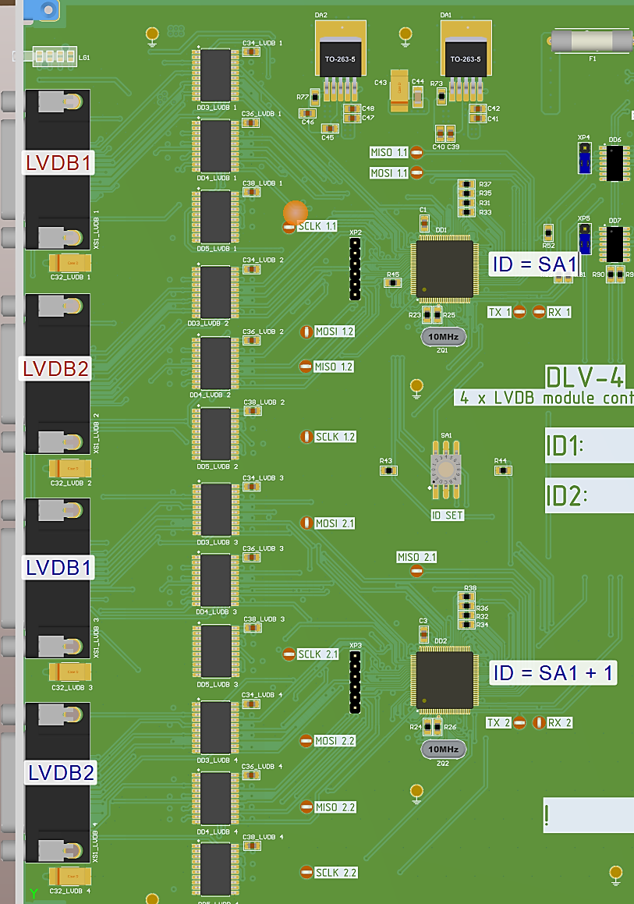
51 | i3/9 | -
52 | V2/9 | -
53 | i2/9 | -
54 | V1/9 | -
55 | i1/9 | -
56 | ======== | разделитель регистров LVDB1 и LVDB2 = 65535
57 | V1/2 | напряжение в мВ | LVDB2
58 | i1/2 | ток в мА
59 | V3/1 | -
60 | i3/1 | -
61 | V2/1 | -
62 | i2/1 | -
63 | V1/1 | -
64 | i1/1 | -
65 | V2/3 | -
66 | i2/3 | -
67 | V1/3 | -
68 | i1/3 | -
69 | V3/2 | -
70 | i3/2 | -
71 | V2/2 | -
72 | i2/2 | -
73 | V3/4 | -
74 | i3/4 | -
75 | V2/4 | -
76 | i2/4 | -
77 | V1/4 | -
78 | i1/4 | -
79 | V3/3 | -
80 | i3/3 | -
81 | V1/6 | -
82 | i1/6 | -
83 | V3/5 | -
84 | i3/5 | -
85 | V2/5 | -
86 | i2/5 | -
87 | V1/5 | -
88 | i1/5 | -
89 | V2/7 | -
90 | i2/7 | -
91 | V1/7 | -
92 | i1/7 | -
93 | V3/6 | -
94 | i3/6 | -
95 | V2/6 | -
96 | i2/6 | -
97 | V3/8 | -
98 | i3/8 | -
99 | V2/8 | -
100 | i2/8 | -
101 | V1/8 | -
102 | i1/8 | -
103 | V3/7 | -
104 | i3/7 | -
105 | T_VSENS | мВ
106 | temp1 | мВ
107 | V3/9 | -
108 | i3/9 | -
109 | V2/9 | -
110 | i2/9 | -
111 | V1/9 | -
112 | i1/9 | -

